Q1 Grafico Idade
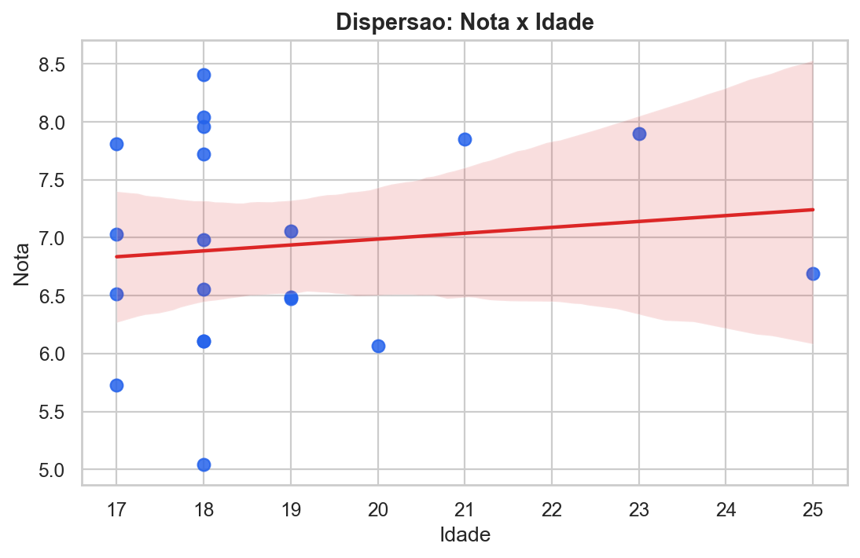
Resposta
Grafico de dispersao entre Nota e Idade com reta de tendencia.
A inclinacao e baixa quando comparada ao grafico de Horas.

Q2 Grafico Horas
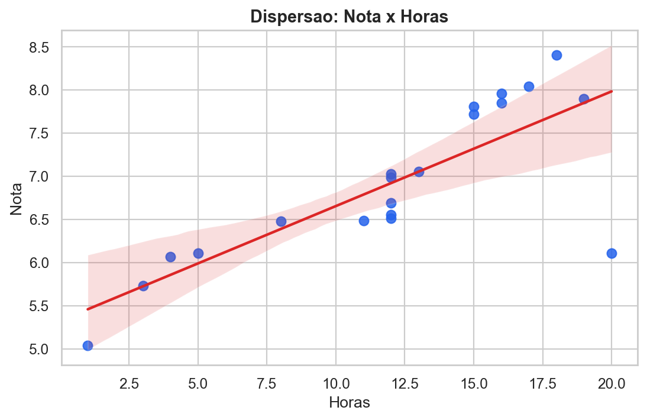
Resposta
Grafico de dispersao entre Nota e Horas com reta de tendencia.
A relacao visual e positiva: mais horas de estudo tendem a acompanhar notas maiores.

